Initial
Penjelasan Tahapan Sebelum Memulai Proyek

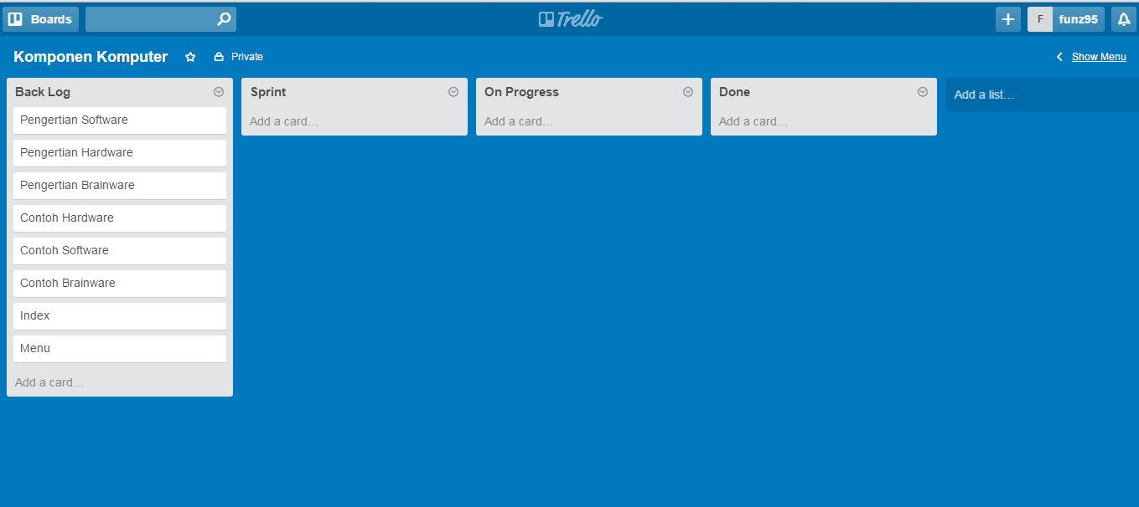

Product Backlog : | Done :
1. Pengertian Software
2. Pengertian Hardware
3. Pengertian Brainware
4. Contoh Hardware
5. Contoh Software
6. Contoh Brainware
7. Index
8. Menu

Sprint 1
Penjelasan pada Sprint 1

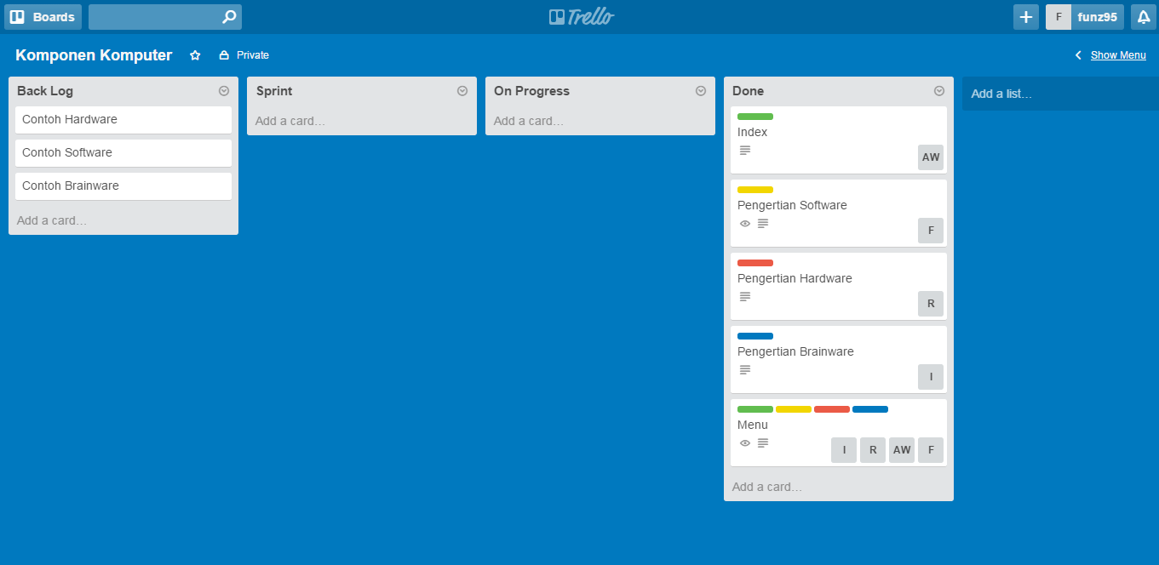

Product Backlog : | Done :
1. Contoh Hardware | 1. Index
2. Contoh Software | 2. Pengertian Software
3. Contoh Brainware | 3. Pengertian Hardware
 | 4. Pengertian Brainware
 | 5. Menu

Sprint 2
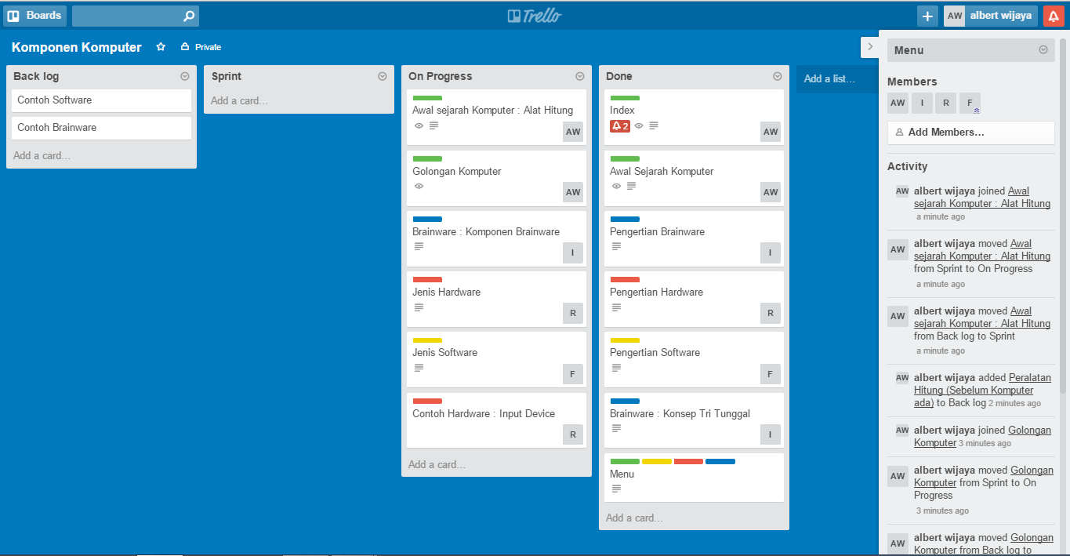
Penjelasan pada Sprint 2

Sprint 3
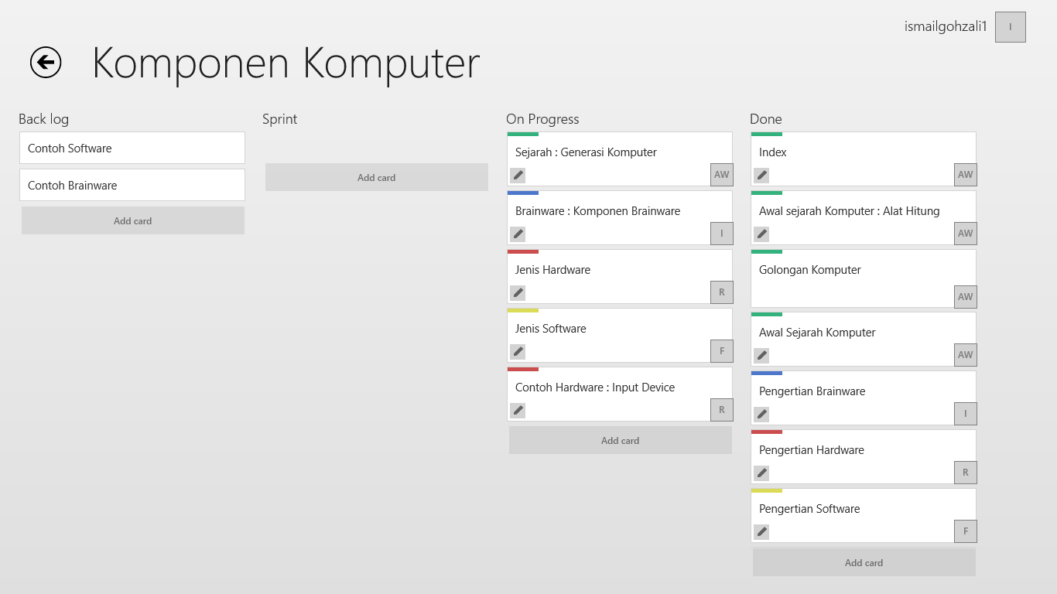
Penjelasan pada Sprint 3

Sprint 4
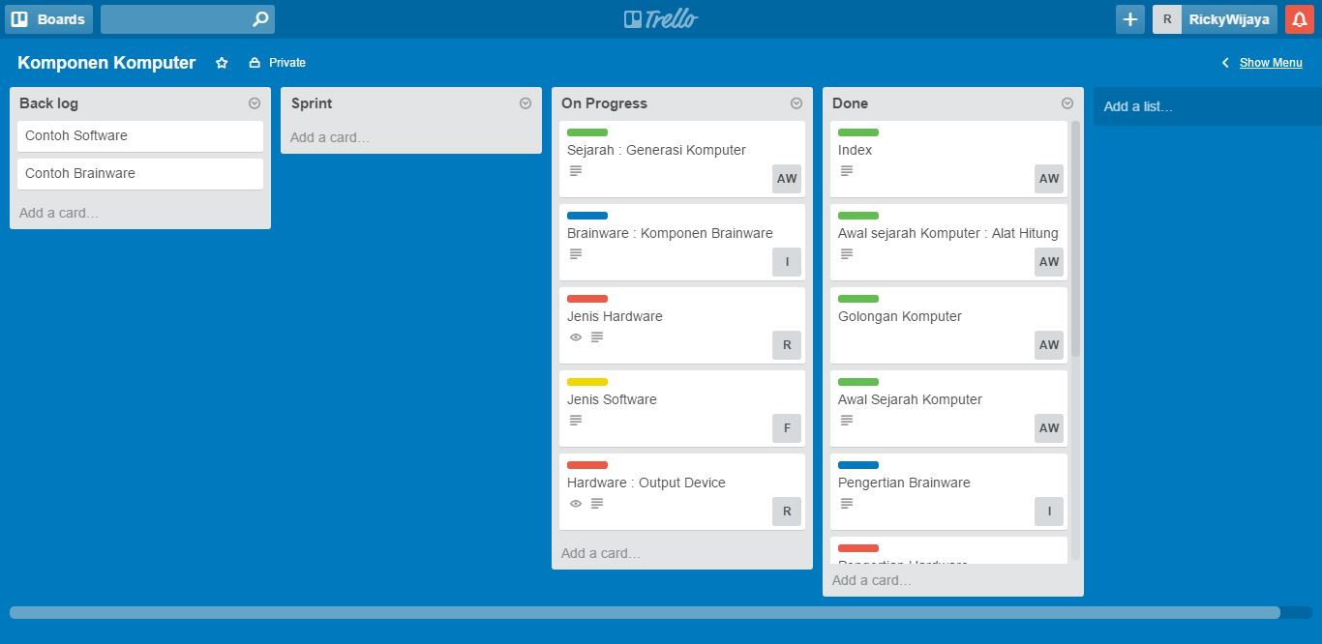
Penjelasan pada Sprint 4

